系统网址
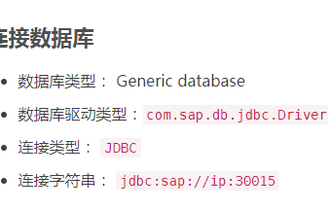
新系统： | 192.168.0.149:8000/YJT_Admin | 田金华/666666
老系统： | 192.168.0.88/administrator.do | 管理员/123456
新系统数据库： | 192.168.0.131_3306 | root/admin123 | run-gcsh/还有Y/y开头的下面的表
老系统数据库： | 192.168.0.88_3306 | root/www.run.com@123 | 表
SAP数据库： | 192.168.0.16_30815 | system/Runqas_2013

营销分析报表
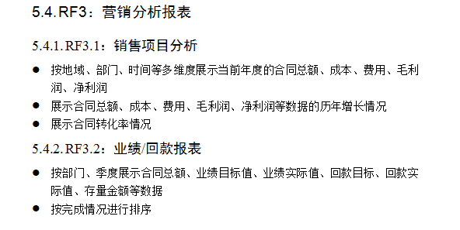
营销分析报表 | 指标 | 来源表 | 字段 | 表之间的关联关系 | 菜单 | 备注 | 维度
销售项目分析 | 合同总额 | bi_report_ygsj | contractPriceDouble |  | 老系统-业绩管理中心-业绩记录基础表-合同总金额 | 状态为审批完成的合同金额 | 地域/部门/时间等
 | 成本 |  |  |  |  | SAP
 | 费用 |  |  |  |  | SAP
 | 毛利润 |  |  |  |  | SAP
 | 净利润 |  |  |  |  | SAP
业绩/回款报表 | 合同总额 | bi_report_ygsj | contractPriceDouble |  | 老系统-业绩管理中心-业绩记录基础表-合同总金额 | 状态为审批完成的合同金额 | 部门/季度
 | 季度业绩目标值 | bi_report_yjmb | jdTarget | isDell is null and baseType=1 | 老系统-销售数据查询-业绩基础表
 | 季度业绩实际值 | bi_report_yjmb | jdRealRrget |  | 老系统-销售数据查询-业绩基础表
 | 年度业绩目标值 | bi_report_yjmb | ndTarget |  | 老系统-销售数据查询-业绩基础表
 | 年度业绩实际值 | bi_report_yjmb | ndReal |  | 老系统-销售数据查询-业绩基础表
 | 季度回款目标 | bi_report_yjmb | jdTarget | isDell is null and baseType=2 | 老系统-销售数据查询-回款基础表
 | 季度回款实际值 | bi_report_yjmb | jdRealRrget |  | 老系统-销售数据查询-回款基础表
 | 年度回款目标 | bi_report_yjmb | ndTarget |  | 老系统-销售数据查询-回款基础表
 | 年度回款实际值 | bi_report_yjmb | ndReal |  | 老系统-销售数据查询-回款基础表
 | 存量金额 | sd_yszk | qmoney | 根据部门字段zckdept统计合计 | 老系统-项目回款数据中心-应收账款-当前存量 |  | 季度
 | 季度 | sd_yszk | predictrecievedate(预计回款时间)

工程售后管理
工程售后管理 | 指标 | 来源表 | 字段 | 表之间的关联关系 | 菜单 | 备注 | 维度
工程售后项目分析 |  |  |  |  | 新系统-工程售后项目
工程项目的按时完成率 | 里程碑名称 | run_gcsh-construct_milestone | milestone_name |  |  | 完成时间>计划完成时间的项目/所有项目，里程碑名称为完工
 | 计划完成时间 | run_gcsh-construct_milestone | plan_finish_date
 | 完成时间 | run_gcsh-construct_milestone | actual_finish_date

验收项目的按时完成率 | 里程碑名称 | run_gcsh-check_milestone | milestone_name
 | 计划完成时间 | run_gcsh-check_milestone | plan_finish_date |  |  | 完成时间>计划完成时间的项目/所有项目，里程碑名称为终验
 | 完成时间 | run_gcsh-check_milestone | actual_finish_date

工程项目的提前启动率 | 里程碑名称 | run_gcsh-construct_milestone | milestone_name
 | 计划完成时间 | run_gcsh-construct_milestone | plan_finish_date |  |  | 完成时间>计划完成时间的项目/所有项目，里程碑名称是项目启动
 | 完成时间 | run_gcsh-construct_milestone | actual_finish_date |  | 新系统-工程售后项目-工程项目管理-里程碑列表-实际完成时间-项目启动
工程售后项目费用情况 | 费用 | yjt_finance-budget_project | out_amount |  | 新系统-售后项目管理-已用金额

工程售后项目总人工时，日均人工时（工作日） | 项目ID | construct_project | id
总人工时 |  | m_daily_work(YJT_TMS) construct_project(run-gcsh) | workhour(总工时) | construct_project.project_name=m_daily_work.pro_no或者construct_project.id=m_daily_work.project_id(主)
日均人工时（工作日） | 立项状态 | construct_project(run-gcsh) | project_state |  |  | 总工时/（项目立项时间-结项时间（立项状态是结项的，查询数据更新时间））--挂起时间不确定
 | 立项时间 | construct_project(run-gcsh) | project_date
 | 数据更新时间 | construct_project(run-gcsh) | update_at

售后400分析 |  |  |  |  | 老系统-售后400管理
分类汇总售后400问题数量 | 问题类型 | m_question | questiontype | m_question和m_question_classify通过questiontype=value关联，如果关联不到就是其他 | 老系统-售后400管理-400管理中心
 | 问题类型列表 | m_question_classify | value |  | 老系统-售后400管理-400管理中心
计算平均响应时长 | 提出问题时间 | m_question | questioncreatetime |  |  | （承诺解决问题时间-提出问题时间）/部门总问题数量 注：时间展示为分钟？ | 部门
 | 承诺解决时间 | m_question | cnyhtime
 | 部门的总问题数量 | m_question | sum(*)
解决问题时长 | 提出问题时间 | m_question | questioncreatetime |  |  | 部门下每个问题的实际解决时间-提出问题时间
 | 实际解决时间 | m_question | sjtime
客户评价 | 问题状态 | m_question | questionisover | 与m_question_basicdata表中id关联
 | 反馈部门响应及时性分数 | m_question | questionmydfkbm |  |  | 问题状态为：101延期已完成/102按期已完成的这些分数
 | 解决部门响应及时性分数 | m_question | questionmydjjbm
 | 服务态度分数 | m_question | questionmydfwtd
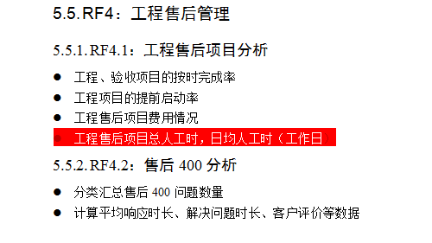
 | 支付质量分数 | m_question | questionmydjfzl

人力资源管理
人力资源管理 | 指标 | 来源表 | 字段 | 表之间的关联关系 | 菜单 | 备注 | 维度
员工结构分析 |  |  |  |  | 新系统-员工基础信息管理
 | 员工总数 |  |  |  |  |  | 公司/部门 | 部门：群/一级/二级 | 代表处/管理中心是一级部门
 | 年龄分布 |  |  |  |  |  | 期间
 | 学历分布
 | 司龄分布
 | 性别分布
 | 任职职级分布 |  |  |  |  | 按维度汇总不同任职职级的员工人数 | 公司维度、部门维度、职类\职种\职位维度
 | 任职职级与岗位规划职级的匹配情况 |  |  |  |  | （仅管理视角展示，不面向员工展示） | 期间、公司、部门
 | 各类任职资格等级对应的员工人数 |  |  |  |  |  | 职类\职种\职位

员工流动分析
 | 公司入职累计人数 |  |  |  |  | 包括统计期间公司入职的应届生人数和社招人员人数 | 期间（年度）
 | 离职累计人数 |  |  |  |  |  | 期间（年度）公司、部门
 | 离职员工的学历分布 |  |  |  |  |  | 期间
 | 离职员工司龄分布 |  |  |  |  |  | 期间
 | 离职员工年龄分布 |  |  |  |  |  | 期间
 | 离职原因 |  |  |  |  |  | 期间
人才培养
 | 岗位上岗资格的人数
 | 岗位上岗资格人员姓名 |  |  |  |  | 人才资源池中具备客户经理岗、解决方案经理岗、代表处主任岗等岗位上岗资格的人数及人员姓名，人才池中的岗位可根据实际情况增减（目前手动维护）
 | 资源池底线数量 |  |  |  |  | 客户经理岗、解决方案经理岗（在岗数量*20%+空岗数量）
员工感知
 | 员工日出勤率
 | 员工合规性
 | 员工疲劳度

 | 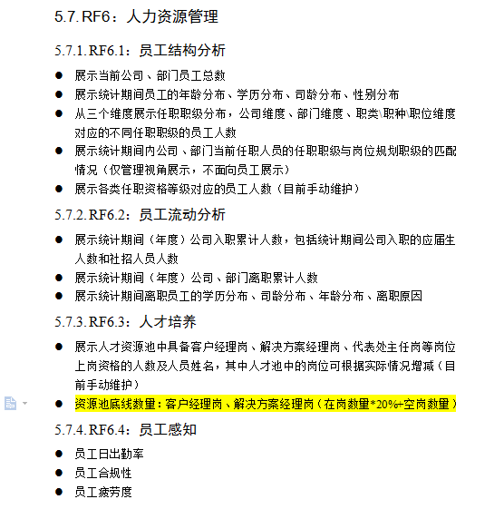
 | 入职/离职状态 |  |  |  | 新系统-员工基础信息管理
考勤分析 |  |  |  |  | 新系统-考勤管理
 | 出勤率 |  |  |  |  |  | 部门
 | 平均工时
 | 迟到
 | 早退
 | 补登次
入/调/离职管理 |  |  |  |  | 新系统-入/调/离职管理
入职 | 入职人数
 | 离职人数
 | 入职率
 | 离职率
 | 入职时间
 | 岗位名称
 | 岗位级别
 | 事业群
 | 一级部门
 | 二级部门
 | 提及材料情况
 | 最早参加工作时间
 | 银行卡开户名
被动离职
 | 员工姓名
 | 事业群
 | 岗位编号
 | 岗位名称
 | 岗位级别
 | 申请人
 | 申请日期
 | 被动离职
 | 审批人
老系统-员工疲劳感知器 |  |  |  |  | 老系统-员工疲劳感知器
 | 疲劳类型 |  |  |  | 老系统-员工疲劳感知器-超时工时比排名
 | 岗位 |  |  |  | 老系统-员工疲劳感知器-超时工时比排名
 | 疲劳类型 |  |  |  | 老系统-员工疲劳感知器-异地工时比排名
 | 岗位 |  |  |  | 老系统-员工疲劳感知器-异地工时比排名
 | 疲劳类型维护 |  |  |  | 老系统-员工疲劳感知器-疲劳类型维护
 | 奔波类型维护 |  |  |  | 老系统-员工疲劳感知器-奔波类型维护
老系统-合规性 |  |  |  |  | 老系统-员工基本行为合规性
合规性统计 | 日期 |  |  |  | 老系统-员工基本行为合规性-合规性统计
 | 日报未提交次数 |  |  |  | 老系统-员工基本行为合规性-合规性统计
 | 日报迟交次数 |  |  |  | 老系统-员工基本行为合规性-合规性统计
 | 票据迟交次数 |  |  |  | 老系统-员工基本行为合规性-合规性统计
 | 票据不合规次数 |  |  |  | 老系统-员工基本行为合规性-合规性统计
 | 合规性评分 |  |  |  | 老系统-员工基本行为合规性-合规性统计
 | 合规性 |  |  |  | 老系统-员工基本行为合规性-合规性统计
合规性标准维护 | 维度 |  |  |  | 老系统-员工基本行为合规性-合规性标准维护 | 只要有一个维度>=次数，都记为不合格
 | 比较符 |  |  |  | 老系统-员工基本行为合规性-合规性标准维护
 | 次数 |  |  |  | 老系统-员工基本行为合规性-合规性标准维护
记分规则维护 | 分类 |  |  |  | 老系统-员工基本行为合规性-记分规则维护
 | 每次扣分分值 |  |  |  | 老系统-员工基本行为合规性-记分规则维护
合规性平均排名 | 姓名 |  |  |  | 老系统-员工基本行为合规性-合规性平均排名
 | 排名 |  |  |  | 老系统-员工基本行为合规性-合规性平均排名
 | 平均分 |  |  |  | 老系统-员工基本行为合规性-合规性平均排名
 | 部门 |  |  |  | 老系统-员工基本行为合规性-合规性平均排名
 | 岗位 |  |  |  | 老系统-员工基本行为合规性-合规性平均排名
人力资源池--填报
薪酬分析--填报
人才培养--填报

 | 岗位匹配

资源池底限 | 在岗人数*20%+空岗

